Risikoliste
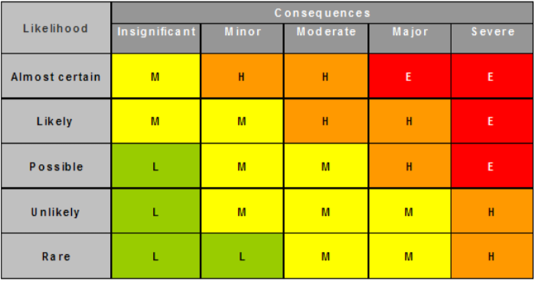
Nr. | Name | Bschreibung | Wahrsch. | Schaden | Stufe | Prio | Massnahmen | Verantwortlich
1 | Firewall | Server-Client-Kommunikation funktioniert nicht via Firewall | 20% | Spiel ist nicht funktionsfähig und nicht brauchbar | M | 2 | Berechtigung im Netzwerk für das Spiel vergeben | Entwicklungs-team
2 | Effizienz | Geforderte Antwortzeiten können nicht erreicht werden. | 10% | Spiel ist nur bedingt Spielbar | M | 2 | Mögliche Verbesserung der Netzwerkkommunikation in betracht ziehen --> Protoyp entwickeln | Entwicklungs-team
3 | Konkurenz | Es erscheint ein Produkt auf dem Markt welches unser Produkt obsolet ausehen lässt. | 10% | Spiel lässt sich nicht mehr oder nur schlecht verkaufen | H | 3 | Projektskizze überarbeiten und Massgebende unterschiede deffinieren. | PL
4 | Personell | Es fällt ein Mitarbeiter des Teams aus. | 30% | Wissen über das Projekt und Ideen gehen verlohren. | L | 3 | Verteilung der Aufgaben auf andere Entwickler, Reduktion des Projektumfanges. | PL
5 | Netzerk-kommunikaiton | Die Netzwerkpackete kommen nicht korrekt an. | 40% | Befehle können nicht verstanden werden und sind somit unbrauchbar. | H | 1 | Mit Buffern bzw genügend grossen Netzwerkpackete arbeiten. | Entwicklungs-team
6 |  |  | 0%
7 |  |  | 0%
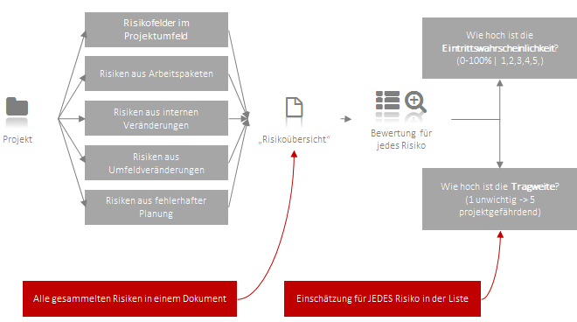
8 |  |  | 0%
9 |  |  | 0%
10 |  |  | 0%
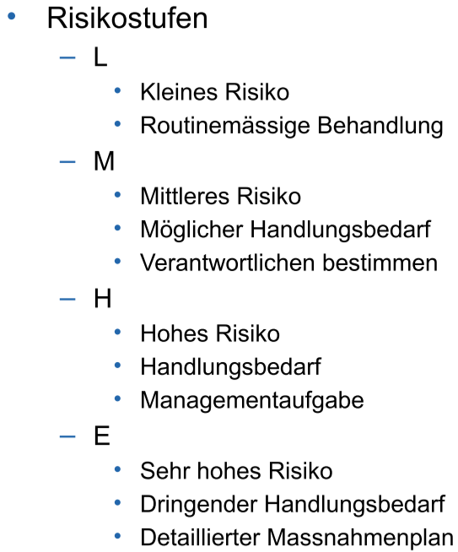
11 |  |  | 0%
12 |  |  | 0%
13 |  |  | 0%
14 |  |  | 0%
15 |  |  | 0%

